Trimestre Julio-Sept 2022
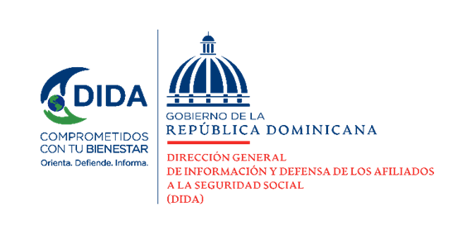
Datos Estadísticos
Dirección de Planificación y Desarrollo
Julio-Septiembre 2022

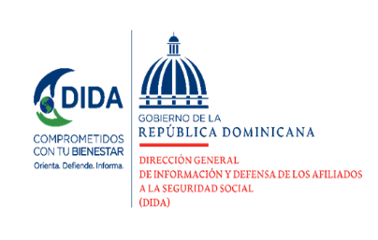

Asistencias Brindadas:

Distribucion de Asistencias Brindadas por Tipos de Seguros
Julio-Septiembre 2022
Tipos de Seguros | Cantidad | %
Informaciones Generales del SDSS | 145,087 | 36.69%
Seguro Familiar de Salud (SFS) | 146,412 | 37.03%
Seguro de Vejez, Discapacidad y Sobrevivencia (SVDS) | 101,354 | 25.63%
Seguro de Riesgos Laborales (SRL) | 2,573 | 0.65%
Total General | 395,426 | 100%
Fuente: Base de datos DIDA

Distribución de Asistencias Brindadas por Oficinas
Julio - Septiembre 2022
Oficinas | Cantidad
Distrito Nacional (DIDA Central) | 125,481
Santiago | 58,937
San Pedro de Macorís | 40,656
La Romana | 29,873
Cap. Megacentro | 24,958
La Vega | 15,357
San Francisco de Macorís | 13,262
Puerto Plata | 13,214
Mao | 11,844
Punto Gob Sambil | 10,325
Barahona | 10,324
Higüey | 9,872
Samaná | 7,900
Azua | 6,379
San Juan de la Maguana | 5,283
Bávaro | 4,934
Bahoruco | 4,859
San Cristobal | 1,653
Punto Expreso Las Americas | 315
Total General | 395,426
Fuente: Base de datos DIDA

 |  |  | 1

Servicio de Defensoría Legal y Atención a Quejas y Reclamaciones:

Quejas, Reclamaciones y Denuncias Atendidas por Tipos de Seguros
Julio-Septiembre 2022
Tipos de Seguros | Cantidad | %
Informaciones Generales del SDSS | 3,273 | 45.98%
Seguro Familiar de Salud (SFS) | 3,345 | 46.99%
Seguro de Vejez, Discapacidad y Sobrevivencia (SVDS) | 483 | 6.79%
Seguro de Riesgos Laborales (SRL) | 17 | 0.24%
Total General | 7,118 | 100%
Fuente: Base de datos DIDA

Quejas, Reclamaciones y Denuncias Atendidas por Oficinas
Julio-Septiembre 2022
Oficinas | Cantidad
Distrito Nacional (DIDA Central) | 2,059
Santiago | 1576
CAP Megacentro | 623
San P. de Macorís | 537
La Romana | 350
La Vega | 342
Puerto Plata | 338
Punto Gob Sambil | 246
Samaná | 165
San F. de Macorís | 164
Higüey | 162
Mao | 146
Azua | 121
Barahona | 109
Bávaro | 80
San J. de la Maguana | 40
San Cristobal | 30
Bahoruco | 20
Punto Expreso Las Americas | 10
Total General | 7,118
Fuente: Base de datos DIDA

 |  |  | 2

Actividades de Promoción Realizadas Sobre el SDSS:

Actividades de Promoción
Julio-Septiembre 2022
Actividades Realizadas | Cantidad

Charlas Realizadas Sobre el Sistema Dominicano de Seguridad Social | 63
Encuentros y Reuniones de Promoción con Encargados de Recursos Humanos de Empresas Públicas y Privadas | 52
Conversatorios de Orientación Dirigidos a Grupos Organizados y Estudiosos del SDSS | 6
Conferencias a Gandes Grupos de la Población (niversidades, gremios, jueces y profesionales del área) | 1
Talleres Impartidos | 3
Operativos de Orientación y Defensoría en Centros de Salud y Centros de Trabajos | 26
Total General | 151
Fuente: Base de datos DIDA

Conferencias a Gandes Grupos de la Población (niversidades, gremios, jueces y profesionales del área) , el dato del mismo esta registrado de Septiembre 2022

 |  |  | 3

Otros Servicios Solicitados:

Descripción | Cantidad
Consultas Legales Brindadas a Afiliados y Empresas | 71
Certificaciones de Aportes Tramitadas a la TSS y Entregadas a los Afiliados. | 2119
Certificaciones de Aportes Entregadas a los Afiliados Según Convenio Con España | 19
Cartas de No Cobertura Entregadas a los Afiliados | 2300
Históricos de Descuentos Solicitados a la TSS y Entregados a los Afiliados. | 18,352

 | Xiomara de Coo.

 | Directora de Planificacion y Desarrollo
 | 4

